医保结算模式示意图
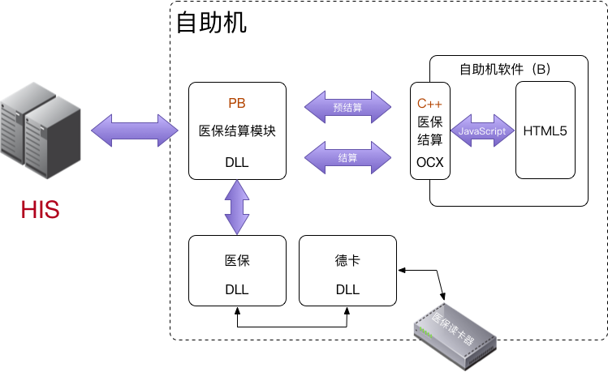

将现有HIS中的医保结算模块编成DLL放置在自助机端，为自助机开放两个接口：预结算、结算。能实现现有功能最大程度复用。

